Laporan Kegiatan
Fiqih Qurban
Tanggal | Peserta | Status | Keterangan | Dokumentasi
07 Mei | Ahmad Ghojali Yusuf Anwar Joko Tamrin | Umum Umum Umum | -
08 Mei | Wahyu Idris Wawan Saptaji | Umum Pasien | -

Pemberian Menu Gizi
Tanggal | Peserta | Status | Keterangan | Dokumentasi
10 Mei | Joko Harto Karno | Umum Umum Umum | - | 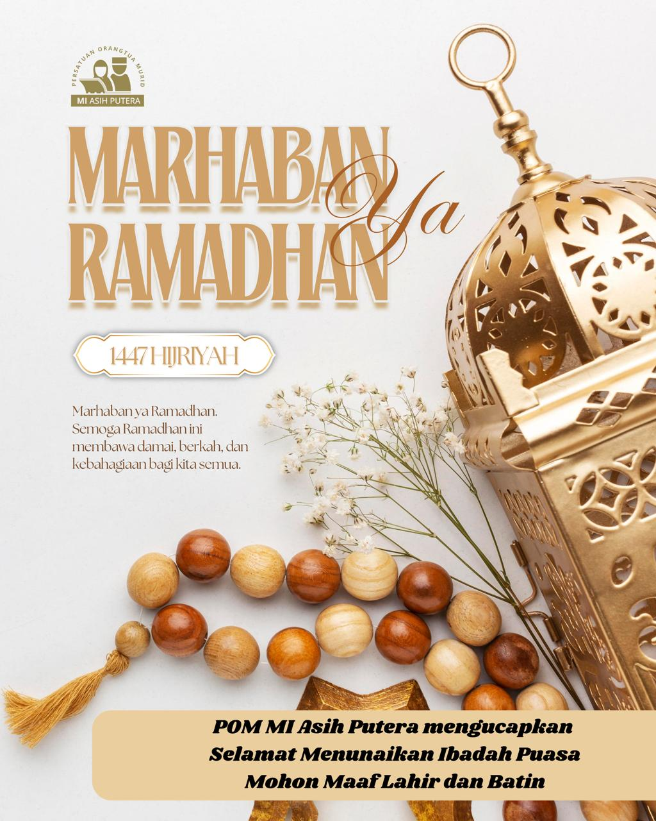
11 Mei | Raditya Panji Ernest | Umum Umum Umum | - | 
12 Mei | Mbappe Messi Ronaldo Vini Halaand | Pasien Umum Umum Pasien Umum | - | 

Tahsin Kelompok A
Tanggal | Peserta | Status | Keterangan | Dokumentasi
08 Mei | Lee Min Ho Bae Suzi Park min Young | Umum Umum Umum | - | 

